Mapa Chile Geomorfología
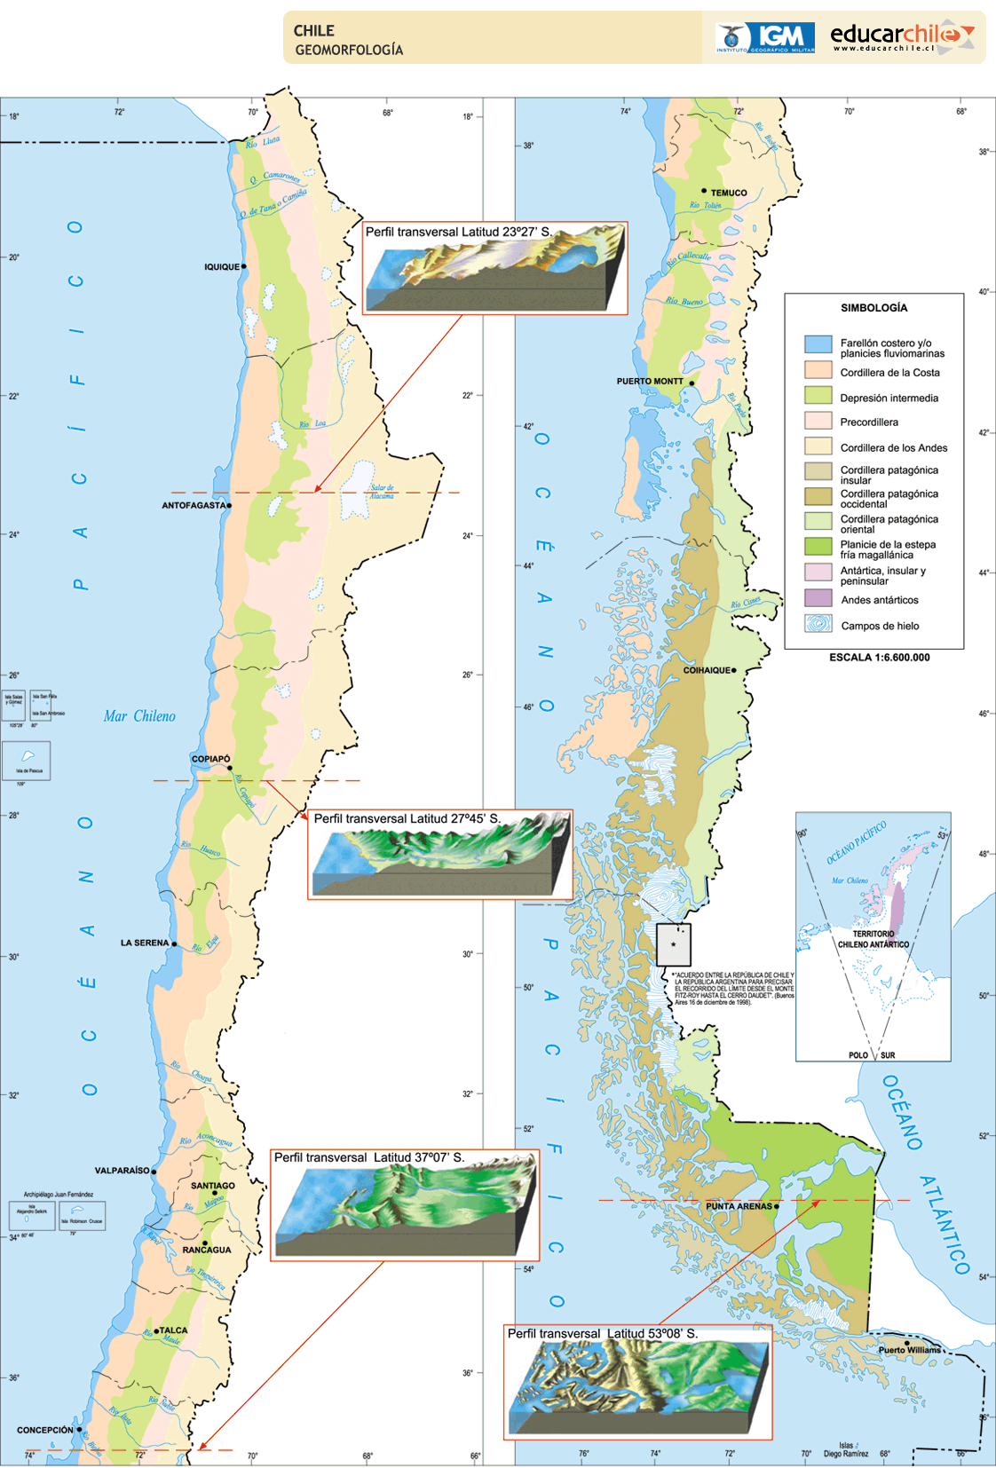

https://centroderecursos.educarchile.cl/handle/20.500.12246/39391

